Anova
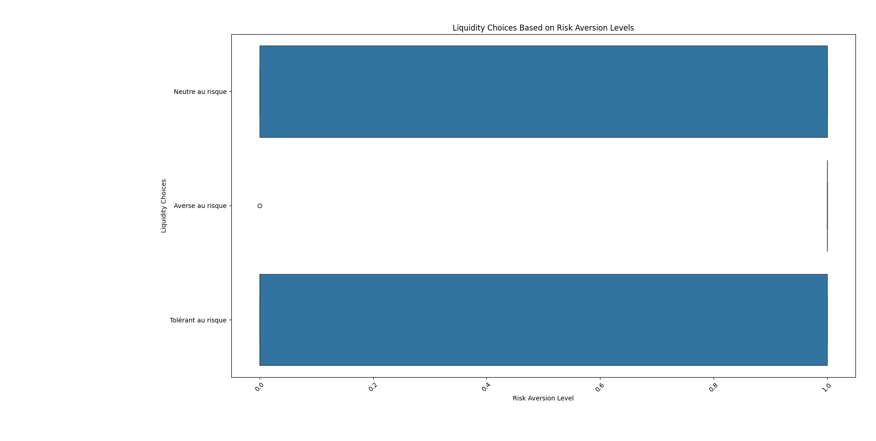
test | Liquidity | risk-aversion coded
Neutre au risque | - | 1.00 | ANOVA : single factor Liquidity and risk aversion
Averse au risque | 1.00 | - | Source of Variation | SS | df | MS | F | P-value | F crit
Neutre au risque | - | 1.00 | Between Groups | 9.63 | 1.00 | 9.63 | 12.47 | 0.06% | 3.92
Neutre au risque | 1.00 | 1.00 | Within Groups | 91.17 | 118.00 | 0.77
Neutre au risque | 1.00 | 1.00
Tolérant au risque | 1.00 | 3.00 | Total | 100.80 | 119.00
Averse au risque | 1.00 | -
Averse au risque | 1.00 | -
Tolérant au risque | - | 3.00
Neutre au risque | 1.00 | 1.00
Neutre au risque | 1.00 | 1.00
Averse au risque | 1.00 | -
Averse au risque | 1.00 | -
Tolérant au risque | - | 3.00
Tolérant au risque | 1.00 | 3.00
Averse au risque | 1.00 | -
Neutre au risque | - | 1.00
Tolérant au risque | - | 3.00
Averse au risque | 1.00 | -
Neutre au risque | 1.00 | 1.00
Neutre au risque | 1.00 | 1.00
Averse au risque | 1.00 | -
Neutre au risque | - | 1.00
Tolérant au risque | - | 3.00
Neutre au risque | 1.00 | 1.00
Neutre au risque | - | 1.00
Tolérant au risque | 1.00 | 3.00
Tolérant au risque | 1.00 | 3.00
Neutre au risque | 1.00 | 1.00
Averse au risque | - | -
Averse au risque | 1.00 | -
Neutre au risque | 1.00 | 1.00
Neutre au risque | - | 1.00
Tolérant au risque | - | 3.00
Averse au risque | 1.00 | -
Averse au risque | 1.00 | -
Neutre au risque | - | 1.00
Tolérant au risque | - | 3.00
Neutre au risque | 1.00 | 1.00
Neutre au risque | 1.00 | 1.00
Tolérant au risque | 1.00 | 3.00
Neutre au risque | 1.00 | 1.00
Averse au risque | - | -
Neutre au risque | - | 1.00
Tolérant au risque | - | 3.00
Averse au risque | 1.00 | -
Tolérant au risque | - | 3.00
Neutre au risque | - | 1.00
Averse au risque | 1.00 | -
Neutre au risque | 1.00 | 1.00
Neutre au risque | - | 1.00
Tolérant au risque | 1.00 | 3.00
Neutre au risque | - | 1.00
Neutre au risque | 1.00 | 1.00
Averse au risque | 1.00 | -
Averse au risque | 1.00 | -
Averse au risque | 1.00 | -
Neutre au risque | - | 1.00
Averse au risque | 1.00 | -
Tolérant au risque | - | 3.00

Anova age aversion au risque
Risk_Aversion | age | Anova single way Age and risk aversion relationship
Neutre au risque | 21.5 |  | Count | Mean Age | F-statistic | P-value
Averse au risque | 32.5 | Risk averse agent | 19 | 47.11 | 37.12 | 0.000%
Neutre au risque | 21.5 | risk neutral agent | 26 | 31.52 | 37.12 | 0.000%
Neutre au risque | 32.5 | Risk tolerant agent | 15 | 26.67 | 37.12 | 0.000%
Neutre au risque | 21.5
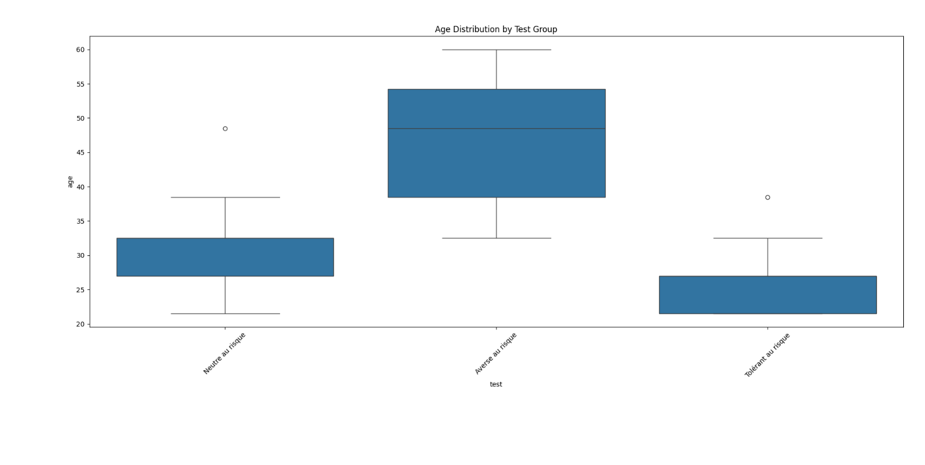
Tolérant au risque | 21.5
Averse au risque | 60
Averse au risque | 48.5
Tolérant au risque | 21.5
Neutre au risque | 48.5
Neutre au risque | 27
Averse au risque | 38.5
Averse au risque | 48.5
Tolérant au risque | 21.5
Tolérant au risque | 27
Averse au risque | 60
Neutre au risque | 32.5
Tolérant au risque | 27
Averse au risque | 32.5
Neutre au risque | 38.5
Neutre au risque | 32.5
Averse au risque | 38.5
Neutre au risque | 38.5
Tolérant au risque | 27
Neutre au risque | 27
Neutre au risque | 32.5
Tolérant au risque | 27
Tolérant au risque | 32.5
Neutre au risque | 27
Averse au risque | 48.5
Averse au risque | 48.5
Neutre au risque | 32.5
Neutre au risque | 38.5
Tolérant au risque | 27
Averse au risque | 48.5
Averse au risque | 48.5
Neutre au risque | 27
Tolérant au risque | 21.5
Neutre au risque | 32.5
Neutre au risque | 27
Tolérant au risque | 32.5
Neutre au risque | 38.5
Averse au risque | 60
Neutre au risque | 27
Tolérant au risque | 21.5
Averse au risque | 60
Tolérant au risque | 27
Neutre au risque | 32.5
Averse au risque | 48.5
Neutre au risque | 32.5
Neutre au risque | 32.5
Tolérant au risque | 38.5
Neutre au risque | 32.5
Neutre au risque | 27
Averse au risque | 60
Averse au risque | 32.5
Averse au risque | 48.5
Neutre au risque | 38.5
Averse au risque | 32.5
Tolérant au risque | 27

chi
liquidity choice | decision
0 | 0 | Chi-square Statistic | P-value | Degrees of Freedom | Expected Frequencies
1 | 1 | 17.20 | 0.003% | 1.00 | [[14.95, 8.05], [24.05, 12.95]]
0 | 1
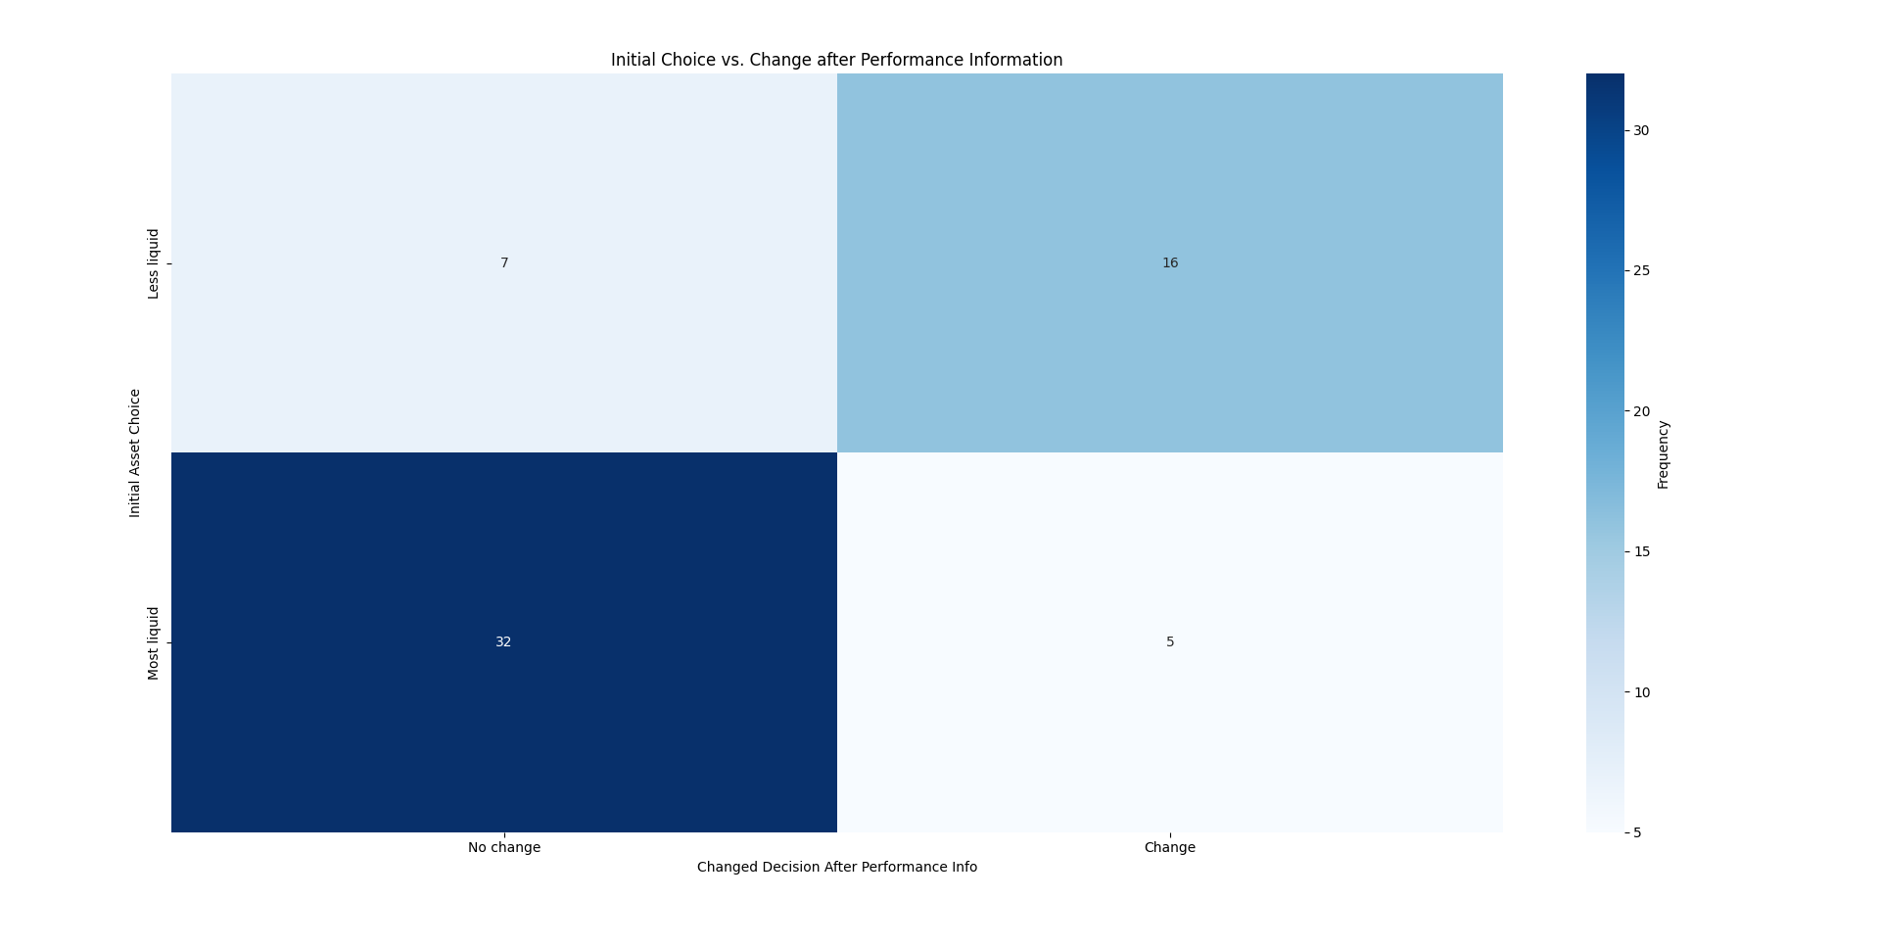
1 | 0
1 | 1
1 | 1
1 | 0
1 | 0
0 | 1
1 | 0
1 | 0
1 | 0
1 | 0
0 | 1
1 | 0
1 | 0
0 | 0
0 | 0
1 | 0
1 | 0
1 | 0
1 | 0
0 | 1
0 | 1
1 | 0
0 | 1
1 | 0
1 | 1
1 | 0
0 | 1
1 | 0
1 | 0
0 | 1
0 | 1
1 | 0
1 | 0
0 | 1
0 | 0
1 | 0
1 | 0
1 | 0
1 | 1
0 | 0
0 | 1
0 | 0
1 | 0
0 | 1
0 | 0
1 | 0
1 | 0
0 | 1
1 | 0
0 | 1
1 | 0
1 | 0
1 | 0
1 | 0
0 | 1
1 | 0
0 | 1

